상품제안서
미모아 15W 원형 고속무선충전패드 WR16 | 상품코드: F31827

 |  |  |  |  |  |  | 02-412-0044 | www.easy1.co.kr
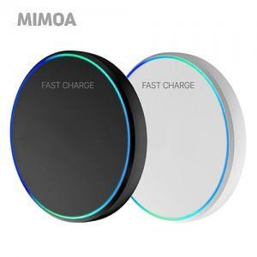

【상세/제작정보】 | <p><span style="font-size: 12pt;"><b>** 배송비- 한박스 200개 / 4000원 별도</b></span></p>

【인쇄/포장옵션】 | 레이저 / 포장지포장

【공급단가】 | 수량 | 100~ | 300~ | 500~ | 1,000~ | 3,000~
*VAT별도 | 단가 | 3,120원 | 3,070원 | 3,000원 | 2,880원 | 2,760원

【상품 URL】 | http://www.easy1.co.kr/src/goods_detail.php?gdno=31827

